功耗测试
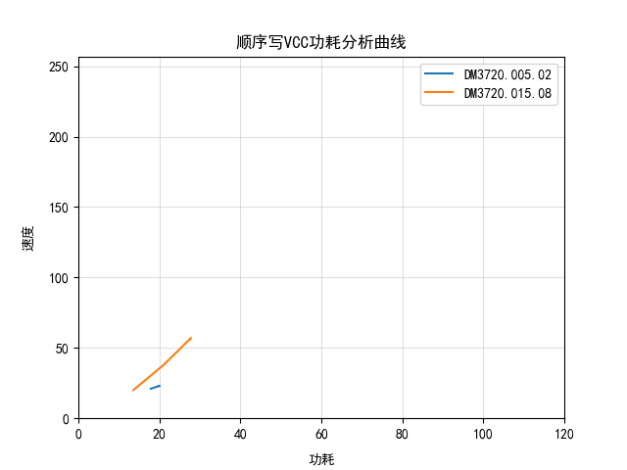
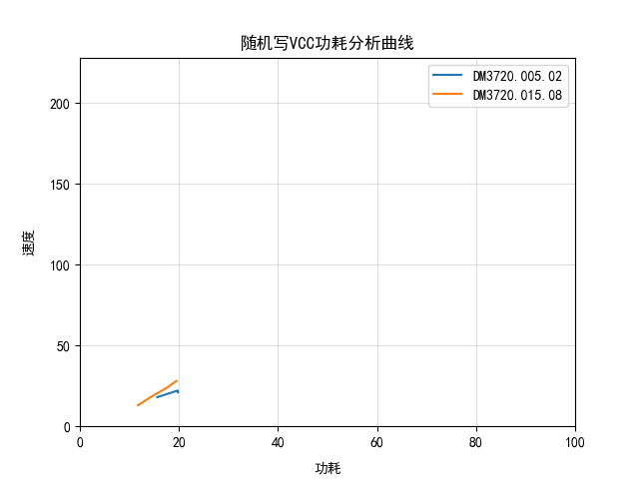
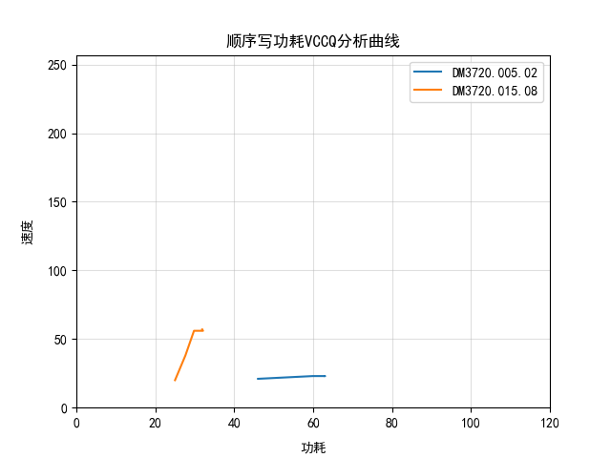
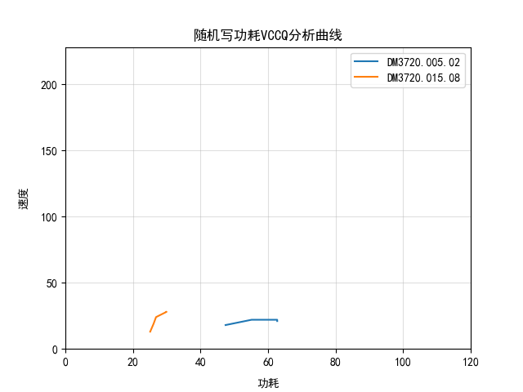
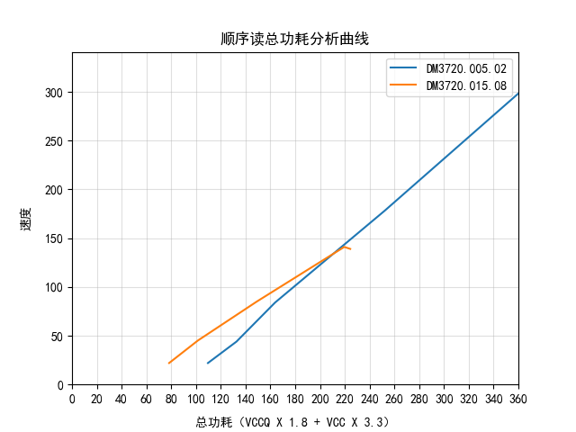
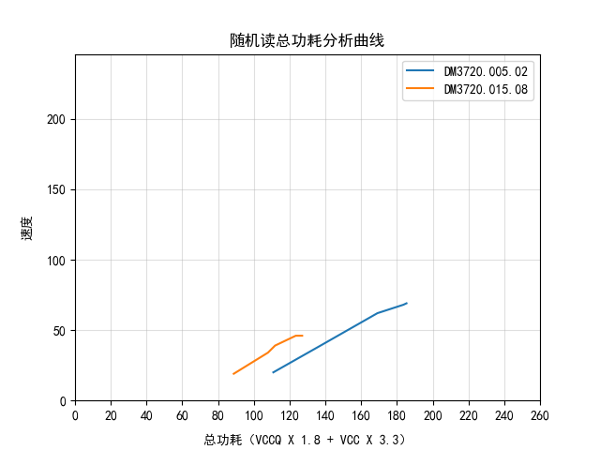
电压 | 温度 | 读写 | SLC/TLC | SEQ/Random | Speed mode | Bus Width | VCC/VCCQ | 说明
 |  |  |  |  |  |  |  |  | DM3720.005.02 | DM3720.015.08
Typical | Typical | Read | SLC | SEQ | HS400 | 默认最高位宽 | VCC | 不同速度模式下：SLC顺序读电流 | 43.35 | 38.79
 |  |  |  |  |  |  | VCCQ |  | 128.82 | 53.55
 |  |  |  |  | HS200 |  | VCC |  | 24.12 | 38.94
 |  |  |  |  |  |  | VCCQ |  | 95.8 | 50.59
 |  |  |  |  | DDR50 |  | VCC |  | 11.01 | 24.99
 |  |  |  |  |  |  | VCCQ |  | 70.8 | 36.97
 |  |  |  |  | SDR50 |  | VCC |  | 5.99 | 14.12
 |  |  |  |  |  |  | VCCQ |  | 62.73 | 30.47
 |  |  |  |  | SDR26 |  | VCC |  | 2.14 | 9.01
 |  |  |  |  |  |  | VCCQ |  | 56.98 | 27
 |  |  |  | Random | HS400 |  | VCC | 不同速度模式下：SLC随机读电流 | 16.97 | 19.97
 |  |  |  |  |  |  | VCCQ |  | 71.86 | 33.96
 |  |  |  |  | HS200 |  | VCC |  | 16.98 | 19.96
 |  |  |  |  |  |  | VCCQ |  | 70.9 | 31.99
 |  |  |  |  | DDR50 |  | VCC |  | 15.29 | 17.98
 |  |  |  |  |  |  | VCCQ |  | 65.91 | 29.19
 |  |  |  |  | SDR50 |  | VCC |  | 9.02 | 16.97
 |  |  |  |  |  |  | VCCQ |  | 58.97 | 28.84
 |  |  |  |  | SDR26 |  | VCC |  | 4.69 | 13
 |  |  |  |  |  |  | VCCQ |  | 53.01 | 25.48
 |  |  | TLC | SEQ | HS400 |  | VCC | TLC顺序和随机读电流 | 40 | 37.15
 |  |  |  |  |  |  | VCCQ |  | 132.95 | 63.95
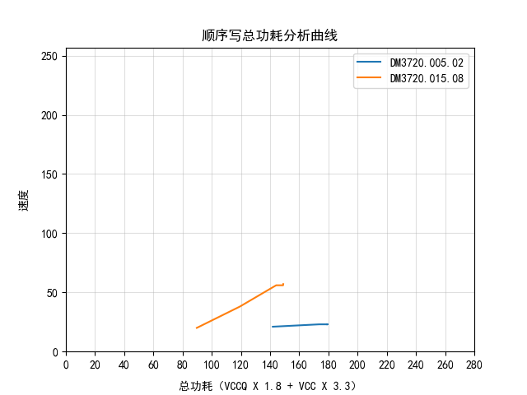
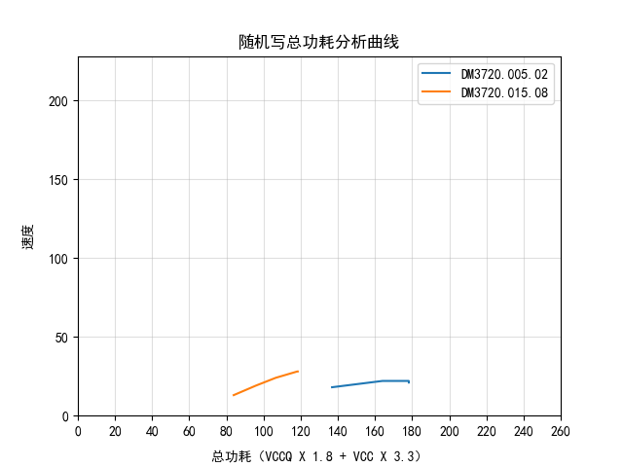
 |  |  |  | Random |  |  | VCC |  | 12.02 | 15.87
 |  |  |  |  |  |  | VCCQ |  | 67.18 | 32.8
 |  | Write | SLC | SEQ | HS400 |  | VCC | 不同速度模式下：SLC顺序读电流 | 19.97 | 27.76
 |  |  |  |  |  |  | VCCQ |  | 62.98 | 31.89
 |  |  |  |  | HS200 |  | VCC |  | 20 | 27.62
 |  |  |  |  |  |  | VCCQ |  | 62.99 | 32.1
 |  |  |  |  | DDR50 |  | VCC |  | 20.01 | 27.43
 |  |  |  |  |  |  | VCCQ |  | 59.97 | 29.81
 |  |  |  |  | SDR50 |  | VCC |  | 19.95 | 21.07
 |  |  |  |  |  |  | VCCQ |  | 59.9 | 27.63
 |  |  |  |  | SDR26 |  | VCC |  | 17.88 | 13.56
 |  |  |  |  |  |  | VCCQ |  | 46.03 | 25
 |  |  |  | Random | HS400 |  | VCC | 不同速度模式下：SLC随机读电流 | 19.8 | 19.54
 |  |  |  |  |  |  | VCCQ |  | 62.72 | 29.95
 |  |  |  |  | HS200 |  | VCC |  | 19.79 | 19.46
 |  |  |  |  |  |  | VCCQ |  | 62.71 | 29.96
 |  |  |  |  | DDR50 |  | VCC |  | 19.78 | 17.66
 |  |  |  |  |  |  | VCCQ |  | 57.9 | 26.84
 |  |  |  |  | SDR50 |  | VCC |  | 19.63 | 14.78
 |  |  |  |  |  |  | VCCQ |  | 55.14 | 26.12
 |  |  |  |  | SDR26 |  | VCC |  | 15.61 | 11.73
 |  |  |  |  |  |  | VCCQ |  | 47.42 | 25.11
 |  |  | TLC | SEQ | HS400 |  | VCC | TLC顺序和随机写电流 | 40 | 37.13
 |  |  |  |  |  |  | VCCQ |  | 132.8 | 63.63
 |  | CMD05休眠 | SLC(500M有效数据) | N/A | HS400 | 8 | VCC | 不同位宽速度模式下SLC/TLC填充的休眠电流 | 9.04 | 37.58
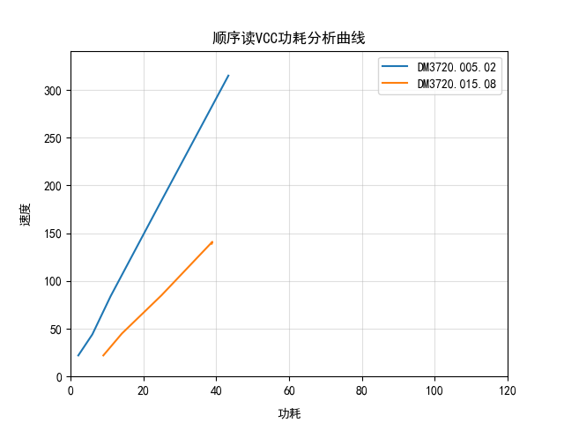
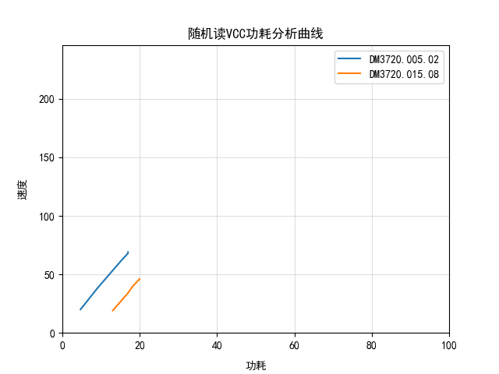
 |  |  |  | N/A |  |  | VCCQ |  | 75.77 | 58.99
 |  |  |  | N/A | HS200 |  | VCC |  | 9.03 | 37.91
 |  |  |  | N/A |  |  | VCCQ |  | 76.3 | 59.24
 |  |  | SLC(无有效数据) | N/A | DDR50 | 4 | VCC |  | 9.08 | 37.88
 |  |  |  | N/A |  |  | VCCQ |  | 73.37 | 56.99
 |  |  |  | N/A | SDR50 |  | VCC |  | 9.07 | 37.91
 |  |  |  | N/A |  |  | VCCQ |  | 73.97 | 57.68
 |  |  |  | N/A | SDR26 | 1 | VCC |  | 9.07 | 37.97
 |  |  |  | N/A |  |  | VCCQ |  | 73.33 | 57.99
 |  |  | TLC | N/A | HS400 | 8 | VCC |  | 9.04 | 37.15
 |  |  |  | N/A |  |  | VCCQ |  | 83.32 | 64
 | 高温 | Read | SLC | SEQ | HS400 | 默认最高位宽 | VCC | HS400速度模式下：SLC/TLC顺序随机读写电流 |  | 38.75
 |  |  |  |  |  |  | VCCQ |  |  | 60.34
 |  |  |  | Random |  |  | VCC |  |  | 18.96
 |  |  |  |  |  |  | VCCQ |  |  | 35.95
 |  |  | TLC | SEQ |  |  | VCC |  |  | 37.19
 |  |  |  |  |  |  | VCCQ |  |  | 68.15
 |  |  |  | Random |  |  | VCC |  |  | 15.92
 |  |  |  |  |  |  | VCCQ |  |  | 36.64
 |  | Write | SLC | SEQ |  |  | VCC |  |  | 27.42
 |  |  |  |  |  |  | VCCQ |  |  | 33.17
 |  |  |  | Random |  |  | VCC |  |  | 19.46
 |  |  |  |  |  |  | VCCQ |  |  | 30.98
 |  |  | TLC | SEQ |  |  | VCC |  |  | 36.93
 |  |  |  |  |  |  | VCCQ |  |  | 64.78
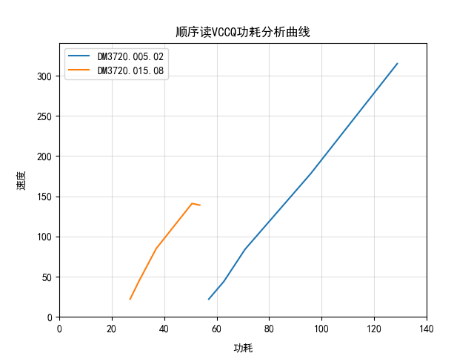
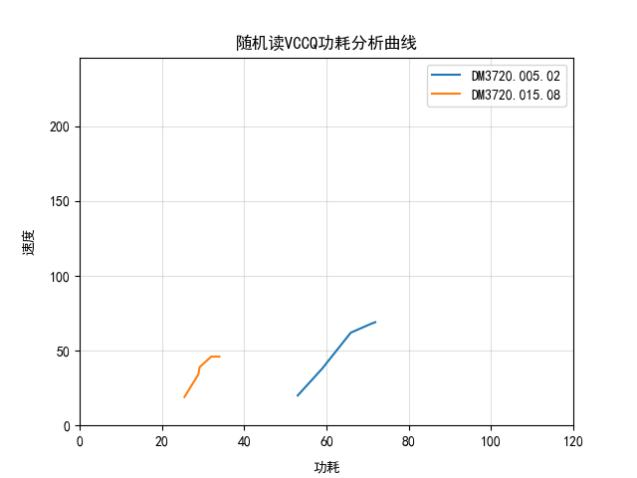
 |  | CMD05休眠 | SLC(500M有效数据) | N/A | HS400 | 8 | VCC | 不同位宽速度模式下SLC/TLC填充的休眠电流 |  | 37
 |  |  |  | N/A |  |  | VCCQ |  |  | 336.39
 |  |  |  | N/A | HS200 |  | VCC |  |  | 37
 |  |  |  | N/A |  |  | VCCQ |  |  | 335.2
 |  |  | SLC(无有效数据) | N/A | DDR50 | 4 | VCC |  |  | 37
 |  |  |  | N/A |  |  | VCCQ |  |  | 334.37
 |  |  |  | N/A | SDR50 |  | VCC |  |  | 36.61
 |  |  |  | N/A |  |  | VCCQ |  |  | 232.93
 |  |  |  | N/A | SDR26 | 1 | VCC |  |  | 37
 |  |  |  | N/A |  |  | VCCQ |  |  | 334.25
 |  |  | TLC | N/A | HS400 | 8 | VCC |  |  | 37
 |  |  |  | N/A |  |  | VCCQ |  |  | 335.83

平滑度曲线-IDA
HD-TUNE-IDA顺序写平滑度曲线
DM3720.005.02 | DM3720.015.08
23 | 49
23 | 59
23 | 59
23 | 56
23 | 59
23 | 59
23 | 59
23 | 59
23 | 59
23 | 59
23 | 59
23 | 59
23 | 59
23 | 59
23 | 59
23 | 59
23 | 59
23 | 57
23 | 59
23 | 59
23 | 59
23 | 59
23 | 57
23 | 59
23 | 59
23 | 59
23 | 59
23 | 59
23 | 59
23 | 59
23 | 59
HD-TUNE-IDA顺序读平滑度曲线
2
3
4
5
6
7
8
9
10
11
12
13
14
15
16
17
18
19
20
21
22
23
24
25
26
27
28
29
30
31
32
33
34
35
36
37
38
39
40
41
42
43
44
45
46
47
48
49
50
51
...
23 | 57
23 | 59
23 | 59
23 | 59
23 | 59
23 | 59
23 | 59
23 | 59
23 | 59
23 | 59
23 | 59
23 | 56
23 | 59
23 | 59
23 | 57
23 | 59
23 | 59
23 | 59
23 | 59
23 | 59
23 | 59
23 | 59
23 | 59
23 | 58
23 | 59
23 | 59
23 | 59
23 | 59
23 | 59
23 | 57
23 | 59
23 | 59
23 | 59
23 | 59
23 | 59
23 | 59
23 | 59
23 | 59
23 | 59
23 | 59
23 | 59
23 | 59
23 | 59
23 | 57
23 | 59
23 | 59
23 | 59
23 | 59
23 | 59
23 | 59
23 | 59
23 | 59
23 | 59
23 | 59
23 | 59
23 | 59
23 | 57
23 | 57
23 | 59
23 | 59
23 | 59
23 | 59
23 | 59
23 | 59
23 | 59
23 | 59
23 | 59
23 | 59
23 | 59
23 | 59
23 | 10
23 | 6
23 | 7
23 | 6
23 | 7
23 | 6
23 | 7
23 | 6
23 | 7
23 | 6
23 | 6
23 | 7
23 | 6
23 | 7
23 | 7
23 | 7
23 | 6
23 | 6
23 | 7
23 | 7
23 | 6
23 | 7
23 | 6
23 | 7
23 | 6
23 | 7
23 | 6
23 | 7
23 | 6
23 | 6
23 | 6
23 | 7
23 | 7
23 | 6
23 | 7
23 | 7
23 | 7
23 | 7
23 | 6
23 | 7
23 | 7
23 | 6
23 | 7
23 | 7
23 | 7
23 | 7
23 | 6
23 | 7
23 | 6
23 | 7
23 | 6
23 | 7
23 | 6
23 | 7
23 | 6
23 | 7
23 | 7
23 | 6
23 | 7
23 | 6
23 | 7
23 | 6
23 | 7
23 | 7
23 | 6
23 | 7
23 | 7
23 | 6
23 | 7
23 | 6
23 | 7
23 | 7
23 | 6
23 | 7
23 | 6
23 | 7
23 | 6
23 | 7
23 | 6
23 | 7
23 | 6
23 | 7
23 | 6
23 | 7
23 | 7
23 | 6
23 | 7
23 | 7
23 | 6
23 | 7
23 | 6
23 | 7
23 | 7
23 | 6
23 | 7
23 | 6
 | 5

306 | 125
306 | 134
306 | 125
306 | 134
306 | 125
306 | 127
306 | 134
306 | 126
306 | 134
306 | 127
306 | 125
306 | 134
306 | 131
306 | 134
306 | 125
306 | 134
306 | 125
306 | 125
306 | 134
306 | 125
306 | 134
306 | 125
306 | 117
306 | 134
306 | 125
306 | 134
306 | 125
306 | 125
306 | 134
306 | 126
306 | 134
306 | 126
306 | 125
306 | 134
306 | 125
306 | 125
306 | 127
306 | 134
306 | 126
306 | 125
306 | 134
306 | 125
306 | 134
306 | 131
306 | 125
306 | 134
306 | 127
306 | 134
306 | 118
306 | 131
306 | 134
306 | 126
306 | 134
306 | 125
306 | 126
306 | 135
306 | 132
306 | 136
306 | 126
306 | 126
306 | 134
306 | 118
306 | 134
306 | 131
306 | 133
306 | 134
306 | 125
306 | 134
306 | 125
306 | 134
306 | 127
306 | 127
306 | 134
306 | 110
306 | 134
306 | 125
306 | 125
306 | 134
306 | 125
306 | 134
306 | 127
306 | 126
306 | 134
306 | 127
306 | 134
306 | 134
306 | 123
306 | 134
306 | 125
306 | 134
306 | 125
306 | 125
306 | 134
306 | 125
306 | 134
306 | 125
306 | 125
306 | 134
306 | 125
306 | 125
306 | 125
306 | 135
306 | 125
306 | 127
306 | 135
306 | 127
306 | 135
306 | 125
306 | 125
306 | 135
306 | 125
306 | 135
306 | 118
306 | 125
306 | 135
306 | 125
306 | 135
306 | 131
306 | 125
306 | 135
306 | 128
306 | 135
306 | 125
306 | 128
306 | 135
306 | 118
306 | 135
306 | 125
306 | 126
306 | 135
306 | 128
306 | 135
306 | 126
306 | 135
306 | 126
306 | 127
306 | 135
306 | 121
306 | 135
306 | 130
306 | 125
306 | 134
306 | 125
306 | 135
306 | 128
306 | 128
306 | 135
306 | 125
306 | 135
306 | 125
306 | 118
306 | 135
306 | 125
301 | 135
306 | 128
306 | 126
306 | 134
306 | 128
306 | 135
306 | 135
306 | 132
306 | 135
306 | 125
306 | 125
306 | 125
306 | 135
306 | 125
306 | 125
306 | 135
306 | 125
306 | 134
306 | 125
306 | 125
306 | 134
306 | 118
306 | 135
306 | 125
306 | 126
306 | 134
306 | 126
306 | 135
306 | 125
306 | 125
306 | 135
306 | 125
306 | 135
306 | 118
306 | 125
306 | 134
306 | 125
306 | 134
306 | 131
306 | 125
306 | 135
306 | 128
301 | 125
285 | 125
 | 142

平滑度曲线-CLEAN
HD-Tune-clean顺序写平滑度曲线
DM3720.005.02 | DM3720.015.08
23 | 16
23 | 8
23 | 16
23 | 16
23 | 16
23 | 16
23 | 9
23 | 14
23 | 16
23 | 8
23 | 16
23 | 16
23 | 8
23 | 16
23 | 16
23 | 16
23 | 16
23 | 16
23 | 16
23 | 16
23 | 16
23 | 9
23 | 15
23 | 16
23 | 16
23 | 16
23 | 16
23 | 16
23 | 16
23 | 16
23 | 16
23 | 16
23 | 16
23 | 16
23 | 16
23 | 16
23 | 16
23 | 16
23 | 16
23 | 16
HD-Tune-clean顺序读平滑度曲线
23 | 16
23 | 16
23 | 8
23 | 16
23 | 16
23 | 16
23 | 16
23 | 16
23 | 16
23 | 16
23 | 16
23 | 16
23 | 16
23 | 16
23 | 11
23 | 11
23 | 16
23 | 16
23 | 16
23 | 16
23 | 17
23 | 16
23 | 16
23 | 16
23 | 17
23 | 16
23 | 16
23 | 16
23 | 16
23 | 16
23 | 16
23 | 16
23 | 16
23 | 16
23 | 16
23 | 16
23 | 16
23 | 16
23 | 16
23 | 16
23 | 16
23 | 16
23 | 16
23 | 16
23 | 17
23 | 16
23 | 16
23 | 16
23 | 17
23 | 16
23 | 16
23 | 16
23 | 17
23 | 16
23 | 16
23 | 16
23 | 17
23 | 16
23 | 16
23 | 16
23 | 16
23 | 16
23 | 16
23 | 16
23 | 16
23 | 16
23 | 16
23 | 16
23 | 16
23 | 16
23 | 16
23 | 16
23 | 16
23 | 16
23 | 16
23 | 16
23 | 17
23 | 16
23 | 16
23 | 16
23 | 16
23 | 16
23 | 16
23 | 16
23 | 17
23 | 16
23 | 16
23 | 16
23 | 16
23 | 16
23 | 16
23 | 16
23 | 16
23 | 16
23 | 16
23 | 16
23 | 16
23 | 16
23 | 16
23 | 16
23 | 16
23 | 16
23 | 16
23 | 16
23 | 16
23 | 16
23 | 16
23 | 16
23 | 17
23 | 16
23 | 16
23 | 16
23 | 17
23 | 16
23 | 16
23 | 16
23 | 16
23 | 16
23 | 16
23 | 16
23 | 16
23 | 16
23 | 16
23 | 16
23 | 16
23 | 16
23 | 16
23 | 16
23 | 16
23 | 16
23 | 16
23 | 16
23 | 17
23 | 16
23 | 16
23 | 16
23 | 17
23 | 16
23 | 16
23 | 16
23 | 16
23 | 16
23 | 16
23 | 17
23 | 16
23 | 16
23 | 16
23 | 16
23 | 16
23 | 17
23 | 16
23 | 16
23 | 16
23 | 16
23 | 16
23 | 16
23 | 16
 | 15

306 | 131
306 | 126
306 | 135
306 | 125
306 | 135
306 | 125
306 | 125
306 | 135
306 | 126
306 | 135
306 | 126
306 | 125
306 | 125
306 | 125
306 | 135
301 | 129
306 | 125
306 | 134
306 | 128
306 | 135
306 | 125
306 | 126
306 | 135
306 | 125
306 | 125
306 | 125
306 | 118
306 | 135
306 | 125
306 | 135
306 | 128
306 | 135
306 | 128
306 | 125
306 | 135
306 | 126
306 | 134
306 | 133
306 | 126
306 | 125
306 | 128
306 | 134
306 | 126
306 | 130
306 | 135
306 | 125
306 | 135
306 | 125
306 | 125
306 | 134
306 | 125
306 | 135
306 | 117
306 | 126
306 | 134
306 | 125
306 | 134
306 | 125
306 | 125
306 | 135
306 | 125
306 | 135
306 | 125
306 | 135
306 | 125
306 | 114
306 | 135
306 | 126
306 | 134
306 | 130
306 | 135
306 | 135
306 | 131
306 | 135
306 | 126
306 | 126
306 | 134
306 | 118
306 | 135
306 | 125
306 | 125
306 | 135
306 | 126
306 | 135
306 | 126
306 | 125
306 | 134
306 | 125
306 | 134
306 | 129
306 | 117
306 | 135
306 | 128
306 | 134
306 | 125
306 | 135
306 | 127
306 | 125
306 | 135
306 | 125
306 | 134
306 | 125
306 | 125
306 | 125
306 | 128
306 | 135
306 | 128
306 | 125
306 | 134
306 | 126
306 | 134
306 | 133
306 | 126
306 | 135
306 | 127
306 | 135
306 | 118
306 | 130
306 | 134
306 | 125
306 | 134
306 | 125
306 | 125
306 | 135
306 | 125
306 | 135
306 | 125
306 | 134
306 | 126
306 | 117
306 | 135
306 | 125
306 | 134
306 | 125
306 | 125
306 | 135
306 | 125
306 | 135
306 | 125
306 | 126
306 | 134
306 | 118
306 | 134
306 | 130
306 | 134
306 | 135
306 | 131
306 | 135
306 | 126
306 | 126
306 | 134
306 | 125
306 | 134
306 | 125
306 | 117
306 | 134
306 | 126
306 | 134
306 | 126
306 | 134
306 | 125
306 | 125
306 | 134
306 | 129
306 | 134
306 | 125
306 | 128
306 | 125
306 | 125
306 | 134
306 | 126
306 | 125
306 | 134
306 | 125
306 | 134
306 | 125
306 | 125
306 | 134
306 | 127
306 | 121
306 | 128
306 | 125
306 | 134
306 | 126
306 | 134
306 | 133
306 | 126
306 | 135
306 | 128
306 | 134
306 | 126
306 | 135
306 | 121
306 | 125
306 | 134
306 | 125
307 | 134
 | 142

